Estadísticas
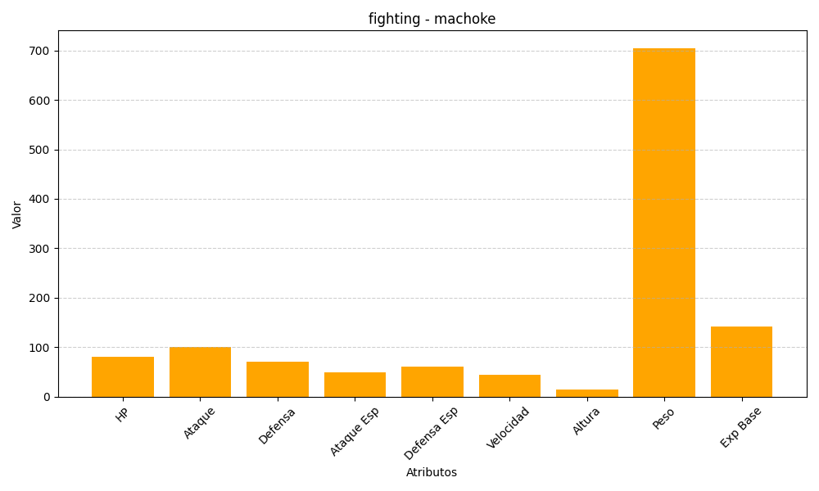
ID | Nombre | Tipo | HP | Ataque | Defensa | Ataque Especial | Defensa Especial | Velocidad | Altura | Peso | Experiencia Base
67 | machoke | fighting | 80 | 100 | 70 | 50 | 60 | 45 | 15 | 705 | 142

